상품제안서
나오 4in1 고속무선충전 디지털알람시계 애플&갤럭시 | 상품코드: S44076

 |  |  |  |  |  |  | 02-713-8555 | www.synergygift.co.kr
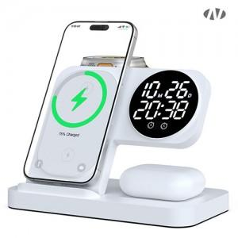 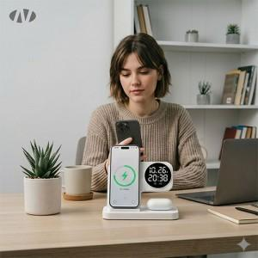 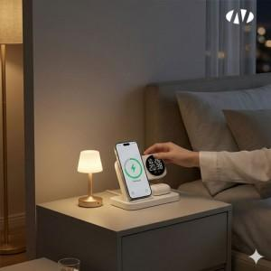

【상세/제작정보】 | 레이저 : 이어폰 충전패드 아래<br>UV전사 : 핸드폰 충전패드 가운데 부분<br><br>[인쇄가능 최대사이즈]<br>레이저인쇄 : 가로 60mm x 세로 15mm<br>풀컬러 UV인쇄 : 가로 45mm x 세로 35mm

【인쇄/포장옵션】 | 레이저, 풀칼라 / 포장지포장

【공급단가】 | 수량 | 20~ | 50~ | 100~ | 300~ | 1,000~
*VAT별도 | 단가 | 18,500원 | 17,400원 | 16,800원 | 16,200원 | 15,500원

【상품 URL】 | https://www.synergygift.co.kr:443/src/goods_detail.php?gdno=44076

